成就系统
成就系统测试用例
项目名称 |  | 成就系统
测试负责人 |  | Chen | 小组人员 | Chen |  |  | 更新日期 | 2024-04-28
序号 | 测试用例编号 | 测试项 | 用例名称 | 预置条件 | 步骤描述 | 预期输出 | 实际输出 | 优先级 | 编写人 | 是否bug
1 | Steam_Achievements_001 | 成就系统 | 验证游戏成就页面能否正确加载 | 1.用户已成功登录到Steam客户端，并拥有至少一个已获得成就的游戏 2.网络正常 3.使用代理服务器 | 1.从库页面选择一个游戏 2.查看“成就”板块 | 游戏成就页面正确加载，成就显示"您已解锁xxx/xxx(xxx%)" | 游戏成就页面正确加载，成就显示"您已解锁xxx/xxx(xxx%)" | P1 | Chen | N
2 | Steam_Achievements_002 | 成就系统 | 验证游戏成就详情页面能否正确加载 | 1.用户已成功登录到Steam客户端，并拥有至少一个已获得成就的游戏 2.网络正常 3.使用代理服务器 | 1.从库页面选择一个游戏 2.查看“成就”选项 3.点击"查看我的成就" | 成就详情页面正确加载，显示该成就的详细信息和获取条件 示例： 点击《Dota 2》中的“First Blood”成就，显示该成就的描述和获取日期 | 成就详情页面正确加载，显示该成就的详细信息和获取条件 示例： 点击《Dota 2》中的“First Blood”成就，显示该成就的描述和获取日期 | P1 | Chen | N
3 | Steam_Achievements_003 | 成就系统 | 验证已获得成就能否正确显示 | 1,用户已成功登录到Steam客户端，并在游戏中获得至少一个成就 2.网络正常 3.使用代理服务器 | 1.从库页面选择一个游戏 2.查看“成就”选项 3.点击"查看我的成就" | 已获得成就正确显示，包括成就名称、图标和获取日期 示例： 显示已获得的《Dota 2》“First Blood”成就及其获取日期 | 已获得成就正确显示，包括成就名称、图标和获取日期 示例： 显示已获得的《Dota 2》“First Blood”成就及其获取日期 | P1 | Chen | N
4 | Steam_Achievements_004 | 成就系统 | 验证未获得成就能否正确显示 | 1.用户已成功登录到Steam客户端，并在游戏中有未获得的成就 2.网络正常 3.使用代理服务器 | 1.从库页面选择一个游戏 2.查看“成就”选项 3.点击"查看我的成就" | 未获得成就正确显示，包括成就名称和图标，并以灰色表示 示例： 显示未获得的《艾尔登法环》“碎片君王-玛莲妮亚”成就，图标为灰色 | 未获得成就正确显示，包括成就名称和图标，并以灰色表示 示例： 显示未获得的《艾尔登法环》“碎片君王-玛莲妮亚”成就，图标为灰色 | P1 | Chen | N
5 | Steam_Achievements_005 | 成就系统 | 验证成就进度能否正确显示（如果支持部分完成的成就） | 1.用户已成功登录到Steam客户端，并在游戏中有部分完成的成就 2.网络正常 3.使用代理服务器 | 1.查看"成就"选项 2.查看部分完成成就的进度条或进度百分比 | 部分完成的成就正确显示进度条或进度百分比。 示例： 《Dota 2》中“杀死1000个敌人”的成就显示已完成50% | 部分完成的成就正确显示进度条或进度百分比 示例： 《Dota 2》中“杀死1000个敌人”的成就显示已完成50% | P1 | Chen | N
6 | Steam_Achievements_006 | 成就系统 | 验证成就通知能否正确显示 | 1.用户已成功登录到Steam客户端，并在游戏中获得成就 2.网络正常 3.使用代理服务器 | 1.在游戏中完成成就条件 2,观察屏幕上的成就通知 | 在获得成就时，屏幕左下角正确显示成就通知 示例： 在《Dota 2》中击杀第一个敌人后，屏幕右下角显示“获得成就：First Blood” | 1.在获得成就时，屏幕左下角正确显示成就通知 示例： 在《Dota 2》中击杀第一个敌人后，屏幕右下角显示“获得成就：First Blood” 2.在获得成就时，屏幕右下角延迟显示 示例： 在《艾尔登法环》中已拾取了所有的传说武器，但未在屏幕右下角弹出"传说中的武器"成就，而是在等待1天后再次上线游戏并在游戏中重新装备传说武器才显示成就 3.在获得成就时，屏幕右下角未显示，但在游戏详情页确显示了获得的成就 示例： 在《Dark Souls III》中已击败了"教宗沙立万"，但是屏幕右下角始终没有弹出成就"教宗沙立万"，但在游戏详情页中有"教宗沙立万"成就显示 | P1 | Chen | Y
7 | Steam_Achievements_007 | 成就系统 | 验证成就统计能否正确显示 | 1.用户已成功登录到Steam客户端，并拥有至少一个已获得成就的游戏 2.网络正常 3.使用代理服务器 | 1.打开成就页面 2.查看成就统计详情 | 成就统计正确显示，包括总成就数量、已获得成就数量和成就完成百分比 示例： 《Dota 2》中总成就50个，已获得10个，完成百分比为20% | 成就统计正确显示，包括总成就数量、已获得成就数量和成就完成百分比 示例： 《Dota 2》中总成就50个，已获得10个，完成百分比为20% | P1 | Chen | N
8 | Steam_Achievements_008 | 成就系统 | 验证多玩家成就能否正确显示和区分 | 1.用户已成功登录到Steam客户端，并拥有至少一个已获得成就的游戏 2.网络正常 3.使用代理服务器 | 1.打开成就页面 2.点击查看"我的成就"和"全球成就" | 多玩家成就正确显示，"我的成就"和"全球成就"能正确显示 | 多玩家成就正确显示，"我的成就"和"全球成就"能正确显示 | P2 | Chen | N
9 | Steam_Achievements_009 | 成就系统 | 验证成就分享功能是否正常 | 1.用户已成功登录到Steam客户端，并在游戏中获得成就 2.网络正常 3.使用代理服务器 | 1.打开成就页面 2.选择一个已获得的成就 3.点击“分享”按钮并选择分享方式（如分享到社区或社交媒体） | 成就分享成功，所选平台上正确显示分享的成就内容 | 无法分享成就 | P4 | Chen | Y
10 | Steam_Achievements_010 | 成就系统 | 验证获得成就后能否在好友游戏详情页显示 | 1.用户已成功登录到Steam客户端，并在游戏中获得成就 2.网络正常 3.使用代理服务器 | 1.从库页面选择一个游戏 2.查看好友获得的成就信息 | 能正确查看好友获得的成就信息，以及获取成就的时间 示例： 好友在2024年3月10日获得了成就，能够正确显示在游戏详情页 | 能正确查看好友获得的成就信息，以及获取成就的时间 示例： 好友在2024年3月11日获得了成就，能够正确显示在游戏详情页 | P3 | Chen | N
11 | Steam_Achievements_011 | 成就系统 | 验证游戏成就页面的视图切换功能是否正常 | 1.用户已成功登录到Steam客户端，并拥有多个成就 2.网络正常 3.使用代理服务器 | 1.打开成就页面 2.选择不同视图（如网格视图、列表视图） 3.观察视图切换效果 | 视图切换正常，成就显示符合所选视图样式 示例： 切换到网格视图，成就以网格形式排列；切换到列表视图，成就以列表形式排列 | 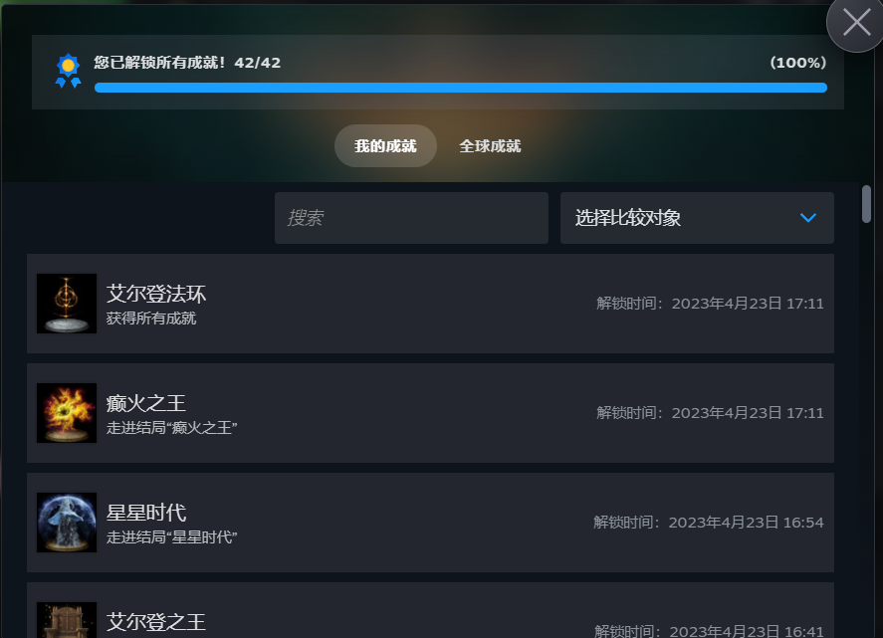 成就页面无法进行视图切换 | P4 | Chen | Y
12 | Steam_Achievements_012 | 成就系统 | 验证隐藏成就能否正确显示 | 1.用户已成功登录到Steam客户端，并拥有至少一个包含隐藏成就的游戏 2.网络正常 3.使用代理服务器 | 1.打开成就页面。 2.查看隐藏成就部分 | 隐藏成就正确显示为隐藏状态，并在达成后揭示详细信息 示例： 未达成前显示“？？？”；达成后显示《Dota 2》隐藏成就的详细信息 | 隐藏成就正确显示为隐藏状态，并在达成后揭示详细信息 示例：未达成前显示“？？？”；达成后显示《Dota 2》隐藏成就的详细信息 | P2 | Chen | N
13 | Steam_Achievements_013 | 成就系统 | 验证成就页面的搜索功能是否正常 | 1.用户已成功登录到Steam客户端，并拥有大量成就 2.网络正常 3.使用代理服务器 | 1.打开成就页面 2.使用顶部搜索框输入成就名称进行搜索 | 搜索功能正常，显示符合条件的成就 示例： 搜索“First Blood”显示《Dota 2》的“First Blood”成就 | 搜索功能正常，显示符合条件的成就 示例： 搜索“First Blood”显示《Dota 2》的“First Blood”成就 | P3 | Chen | N
14 | Steam_Achievements_014 | 成就系统 | 验证成就页面能否与好友进行比较 | 1.用户已成功登录到Steam客户端，并拥有游戏成就 2.网络正常 3.使用代理服务器 4.与好友拥有同一款包含成就的游戏 | 1.打开成就页面 2.点击选择比较对象，选择一个好友 | 能够正确显示你与好友获得成就的信息 | 能够正确显示你与好友获得成就的信息 | P4 | Chen | N
15 | Steam_Achievements_015 | 成就系统 | 验证成就页面的滚动条功能是否正常 | 1.用户已成功登录到Steam客户端，并拥有大量成就 2.网络正常 3.使用代理服务器 | 1.打开成就页面 2.使用滚动条上下滚动查看所有成就 | 滚动条功能正常，能够流畅查看所有成就 | 滚动条功能正常，能够流畅查看所有成就 | P1 | Chen | N
16 | Steam_Achievements_016 | 成就系统 | 验证成就页面的本地化功能是否正常 | 1.用户已成功登录到Steam客户端，并切换语言设置 2.网络正常 3.使用代理服务器 | 1.打开Steam设置页面。 2.切换客户端语言（如切换为法语） 3.打开成就页面，查看成就名称和描述。 | 成就页面正确显示为所选语言。 示例1： 切换为法语后，成就页面显示所有成就名称和描述均为法语 示例2： 切换为英语后，成就页面显示所有成就名称和描述均为英语 示例3： 切换为德语后，成就页面显示所有成就名称和描述均为德语 | 成就页面正确显示为所选语言。 示例1： 切换为法语后，成就页面显示所有成就名称和描述均为法语 示例2： 切换为英语后，成就页面显示所有成就名称和描述均为英语 示例3： 切换为德语后，成就页面显示所有成就名称和描述均为德语 | P1 | Chen | N

